Texto
7. Salud y seguridad social

El capítulo expone diversas referencias estadísticas sobre recursos materiales y humanos de las instituciones del Sistema Nacional de Salud y del sector privado, tales como unidades médicas en servicio, unidades hospitalarias, unidades de consulta externa, recursos materiales y personal médico.
De igual forma, se incluyen datos sobre los servicios prestados por dichas instituciones: total de consultas externas generales, de especialidad, odontológicas, de planificación familiar y de urgencias otorgadas; paralelamente, se presentan cifras sobre servicios de hospitalización, servicios auxiliares de diagnóstico e inmunizaciones aplicadas.

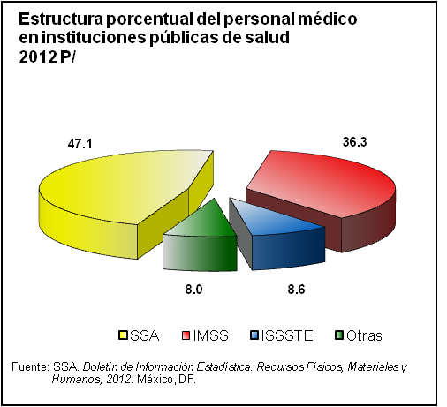

Se incorporan cinco tabulados con información referente a defunciones generales por causa de muerte; defunciones fetales registradas según características de la madre, semanas de gestación y tipo de asistencia médica proporcionada a la madre. Asimismo, se incluye información sobre derechohabientes en las instituciones del Sistema Nacional de Salud, asistencia a discapacitados y prestaciones sociales y económicas otorgadas por el ISSSTE y el IMSS. Adicionalmente, se incorpora la estadística de casos de SIDA notificados, diagnosticados y acumulados, e indicadores sobre la atención a menores y adolescentes en riesgo.
Las fuentes consultadas para integrar la estadística son el propio Instituto Nacional de Estadística y Geografía; la Secretaría de Salud, a través del Boletín de Información Estadística; el Informe de Gobierno de la Presidencia de la República; la Memoria Estadística del Instituto Mexicano del Seguro Social; así como el Consejo Nacional para la Prevención y Control del SIDA. El capítulo está conformado por series de 1995 a 2011 y 2012.

